サンドールP点眼液
製品別比較表
 |  |  |  |  | 2026年7月改訂
 | 後発品 |  | 標準品
商 品 名 | サンドールP点眼液
会 社 名 | ロートニッテン株式会社
規 格 | 1mL中に トロピカミドを5mg、 フェニレフリン塩酸塩を5mg含有
薬効分類 | 検査用散瞳点眼剤
薬 価 | 27.60 | 円／1mL | 35.90 |  | 円／1mL
薬価差 | 8.30 |  | 円(1mL)
１瓶薬価差 | 41.50 |  | 円(5mL)
効能・効果 | 診断及び治療を目的とする散瞳と調節麻痺 【標準品と同じ】
用法・用量 | 〈散瞳〉 通常、1回1～2滴を点眼するか、又は1回1滴を3～5分おきに2回点眼する。なお、症状により適宜増減する。 〈調節麻痺〉 通常、1回1滴を3～5分おきに2～3回点眼する。なお、症状により適宜増減する。 【標準品と同じ】
添 加 剤 | イプシロン-アミノカプロン酸、ホウ酸、ベンザルコニウム塩化物、クロロブタノール、pH調節剤 |  | ホウ酸、イプシロン-アミノカプロン酸、クロロブタノール、ベンザルコニウム塩化物、pH調節剤
規制区分 貯 法 | 室温保存 |  | 室温保存
製品の 性 状 | 商品名 | 性 状 |  |  | 剤形写真
 | サンドールP点眼液 | 性状：無色～微黄色澄明、無菌水性点眼剤 pH：4.5～5.8 浸透圧比：0.9～1.1
 | 標準品 | 性状：無色～微黄色澄明、無菌水性点眼剤 pH：4.5～5.8 浸透圧比：0.9～1.1
安定性 ＊後発品 | 加速試験(40℃、75％RH、6ヵ月、最終包装製品)： いずれの項目(性状、pH、浸透圧比、含量)も規格内
生物学的 同等性 | 〔家兎における散瞳作用〕 サンドールP点眼液とミドリンP点眼液を用いて、家兎眼の瞳孔面積に及ぼす効果を比較した結果、すべての観察時点において両剤に有意差は認められず、生物学的に同等であると判断された。（Tukeyの多重比較） |  |  | 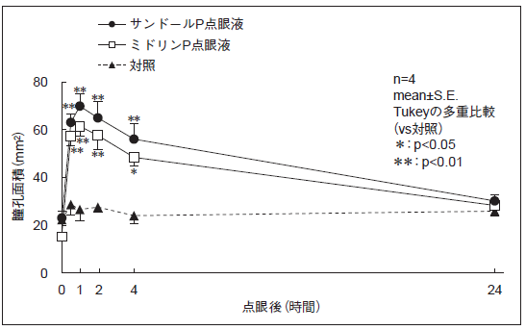
 | 〔ラットにおける散瞳作用〕 サンドールP点眼液とミドリンP点眼液を用いて、ラット眼の瞳孔面積に及ぼす効果を比較した結果、すべての観察時点において両剤に有意差は認められず、生物学的に同等であると判断された。（Tukeyの多重比較） |  |  | 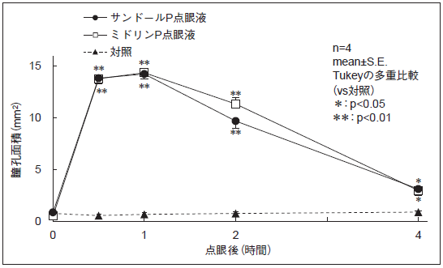
連 絡 先

